修正画面
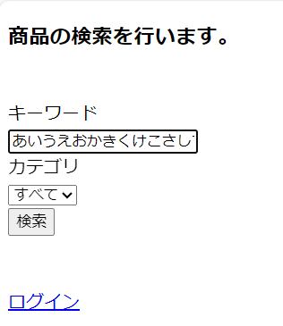
No. | モックアップ
2

